Plantilla de Casos de Prueba
Plantilla de Casos de Pruebas de Software

Proyecto: [Nombre del Proyecto]
Ciclo de Pruebas: [Descripción del Ciclo de Pruebas]
Fecha de Revisión | Número Caso | Caso de Prueba | Descripción del caso de prueba | Tipo de Aplicación | Ambiente o Entorno de prueba | Componente de Ambiente de prueba | Herramienta utilizada | Precondiciones | Salida Esperada | Salida Obtenida | Resultado Esperado |  |  | Severidad |  |  | Evidencia | Observaciones/Comentarios | Responsable del Caso de Prueba | Firma de Aprobado
 |  |  |  |  |  |  |  |  |  |  | Aprobado | Seguimiento | Rechazado | Alta | Media | Baja
 | 1 | Insertar usuario sin correo válido | Validar que no se guarde un usuario con correo inválido | Aplicación Web | Desarrollo | BD FastETL Usuarios | PHPUnit | BD inicializada | Mensaje de error y no inserción | Correcto |  |  | X | X |  |  | 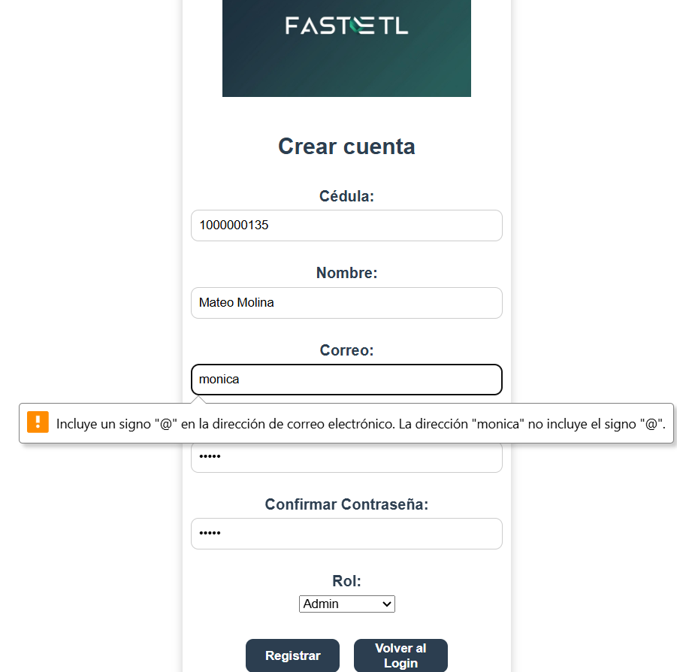 | Antes guardaba registros inválidos, ahora bloquea la inserción. | Mónica Zapata
 | 2 | Registro en tabla logs_etl | Validar que el trigger inserte log al ejecutar flujo | Aplicación Web | Desarrollo | BD FastETL Logs | Mysql | Flujo configurado | Registro en logs_etl con fecha, hora y estado | Correcto | X |  |  |  | X |  |  | Antes no se insertaban logs, corregido trigger. | Mónica Zapata
 | 3 | Ejecución de flujo incompleto | Validar que se registre error cuando un flujo se corta sin terminar | Aplicación Web | Desarrollo | BD FastETL Flujos | Mysql | Flujo con paso fallido intencional | Registro en logs_etl con estado = Error | Correcto |  | X |  | X |  |  |  | Antes quedaba sin registro, ahora el log guarda estado de error. | Mónica Zapata
 | 4 | Regreso a Panel desde Historial | El Botón debe dirigir al panel | Aplicación Web | Preproducción | WEB | PHPUnit | Insert con datos incompletos | Mensaje de error y no inserción | Correcto |  |  | X |  | X |  | Captura error SSMS | Antes se insertaban nulos, corregido procedimiento de validación.

